SPRINGMVC架构说明
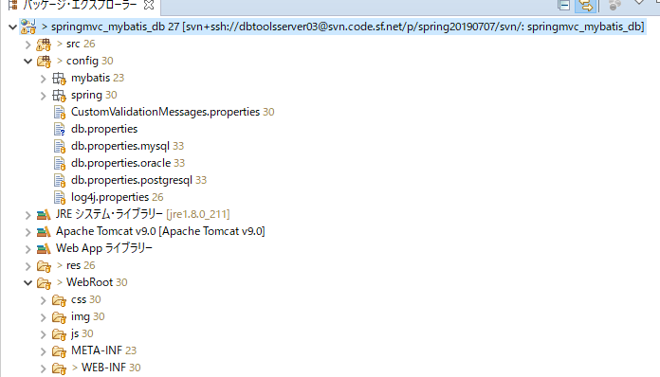

 |  |  | src | JAVA文件
 |  |  | config | spring
 |  |  |  | mybatis
 |  |  |  | db.properties | 数据库连接信息

 |  |  | res | 建表语句，MYBATIS逆向工程生成配置文件。

 |  |  | WebRoot
 |  |  |  | JSP，JS，CSS。。。

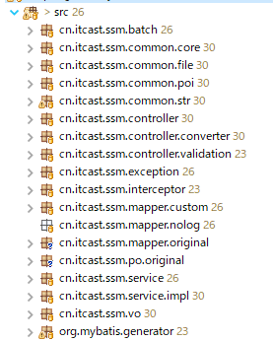
batch | 批处理

common | core | 共通方法，及常量定义
 | file | 读写文件，文件目录相关
 | poi | 处理EXCEL
 | str | 处理字符串

SSM | 例：yahoo
controller |  | 处理前台传入的请求ACTION
 | converter | 前台画面字符串信息，转换给后台时类型转换用
 | validation | 校验前台数据的合法性
 | exception | 异常信息处理
 | interceptor | 拦截器，主要用于会话（SESSION）失效验证

 | mapper | 数据库操作
 | mapper.custom | 用户自定义
 | mapper.original | mybatis逆向工程自动生成
 | po.original | mybatis逆向工程自动生成

 | service | 接口
 | service.impl | 实体类

 | vo | 用于存放前台FORM表单内容

 | mybatis.generator | 启动mybatis逆向工程

SVN上传方法
和SVN切断

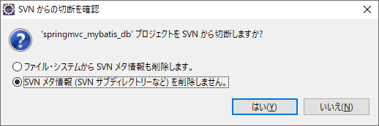

更改项目名称
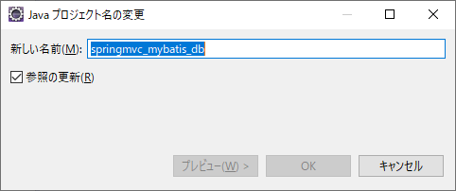

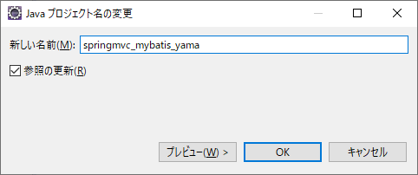

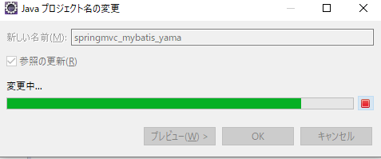

测试是否更改成功
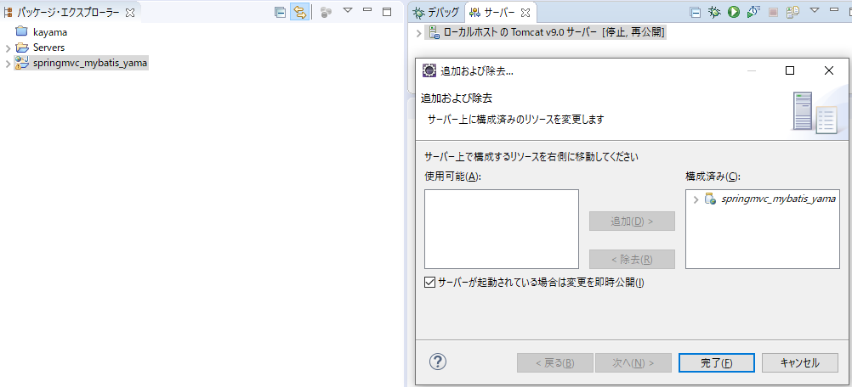
 |  |  |  | 右键追加更改，
 |  |  |  | 确认模块是否跟着一起更改了名称。

 |  |  |  | 确认OK

 |  | 网址变更

SVN上传

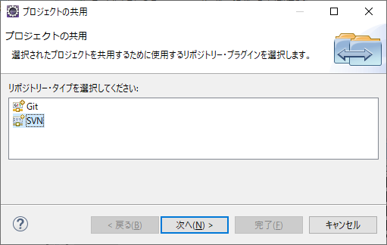

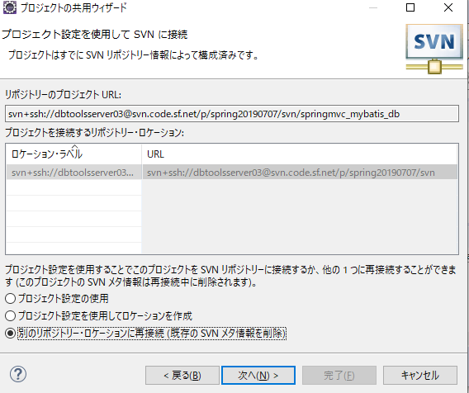

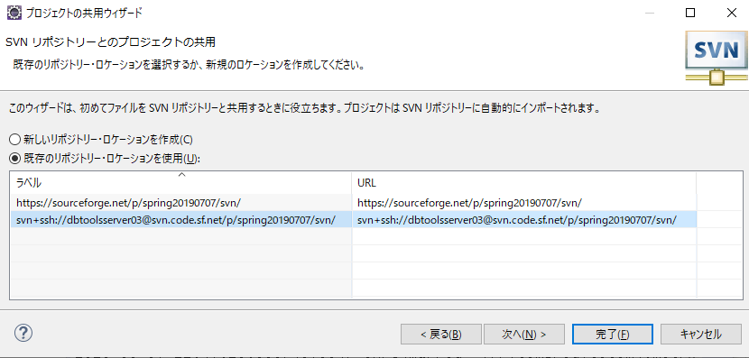

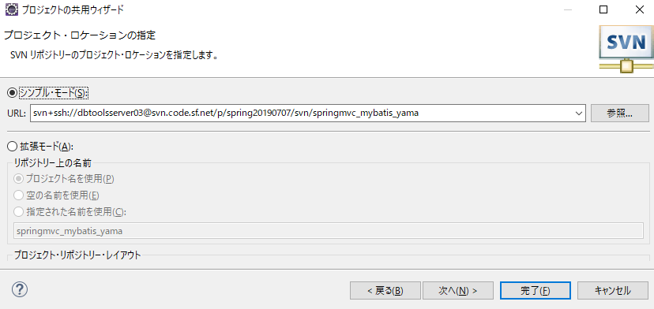

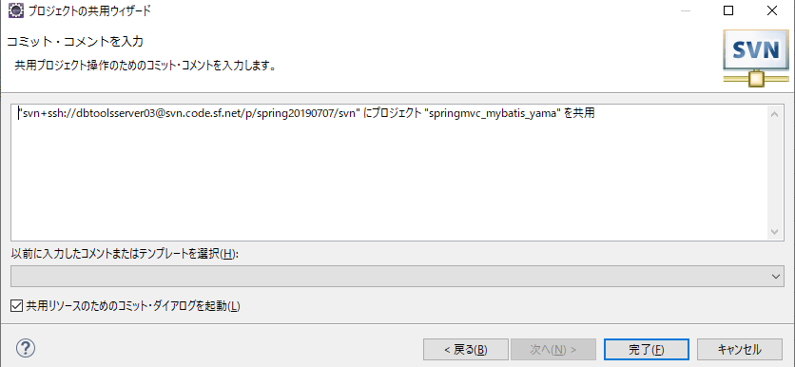

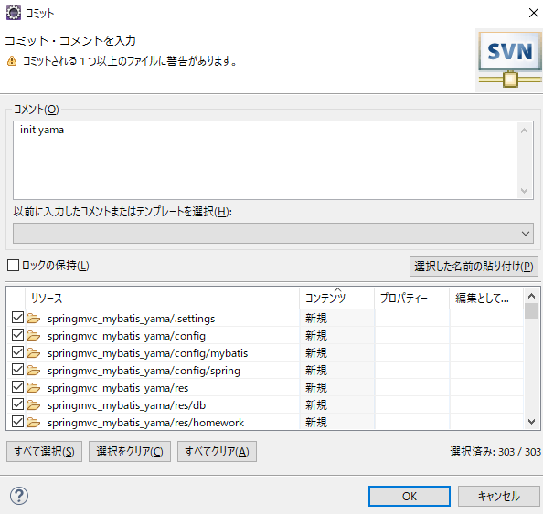

 |  |  | 输入备注

 |  |  | 全选提交

最终确认

 | 完了

Sheet1
TOMCAT 服务器
spring 各种配置文件

server xml
mapper xml
controler01 java controler02 java
request mapping 01
request mapping 02

request mapping 03
service.java mapper.java

JSP
JSP
JSP
JSP

